Hełm_dla_m-in_pracowników_budow
 |  |  |  |  | baza-nw.ciop.pl
Kalkulator naddatków wymiarowych wynikających stosowania środków ochrony głowy
Środki ochrony głowy
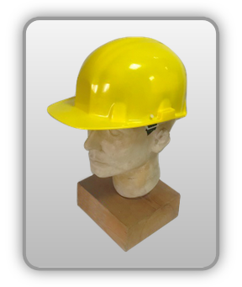 | Przemysłowy hełm ochronny m.in. dla pracowników budowy
Zagrożenia | 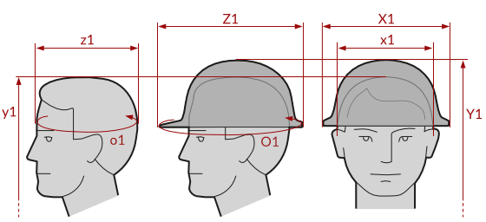
• Mechaniczne • Elektryczne

Kalkulator naddatków wymiarowych przemysłowego hełmu ochronnego m.in. dla pracowników budowy
Typ NW | miara antropo­metryczna y1, x1, z1, o1 [cm] | wymiar całkowity Y1, X1, Z1, O1 [cm] |  | wymiar naddatku [cm] |  | przyrost względny [%]
 |  | min | max | min | max | min | max
NW do wysokości ciała człowieka dla Y1 (góra) | 167.0 | 171.5 | 172.5 | 4.5 | 5.5 | 2.7 | 3.3
NW szerokości X1 | 16.6 | 22.9 | 24.0 | 6.3 | 7.4 | 38.0 | 44.6
NW głębokości Z1 | 18.3 | 26.8 | 28.6 | 8.5 | 10.3 | 46.4 | 56.3
NW obwodu O1 | 55.5 | 82.0 | 85.0 | 26.5 | 29.5 | 47.7 | 53.2

Opracowano na podstawie wyników V etapu programu wieloletniego „Poprawa bezpieczeństwa i warunków pracy”, finansowanego w zakresie badań naukowych i prac rozwojowych ze środków Narodowego Centrum Badań i Rozwoju. Projekt I.PB.10: Opracowanie danych do nowego atlasu miar człowieka, związanych ze stosowaniem środków ochrony indywidualnej z uwzględnieniem wybranych parametrów widzenia. Koordynator programu: Centralny Instytut Ochrony Pracy – Państwowy Instytut Badawczy.

